Feuil1
1 | 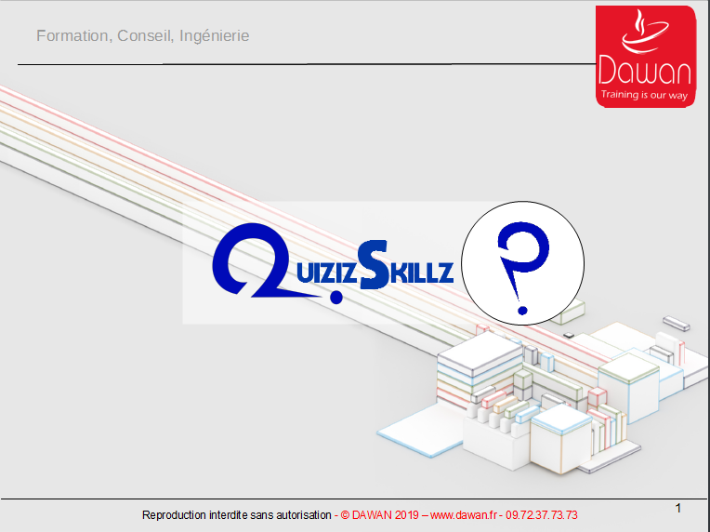 |  | 11 |  | 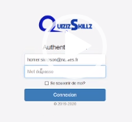 login
2 | 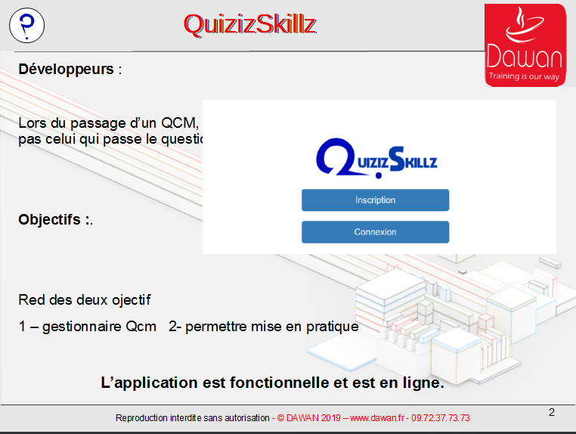 |  | 12 |  | accueil
3 | 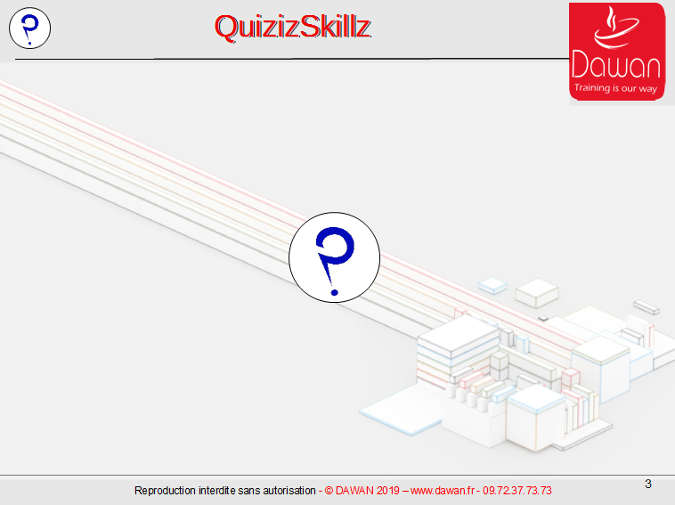 |  | 13 |  | inscription designer
4 |  | Q1 Concepteur | 14 |  | module question
5 |  | Q2 fonctionnalitées | 15 |  | creation question donuts
6 | 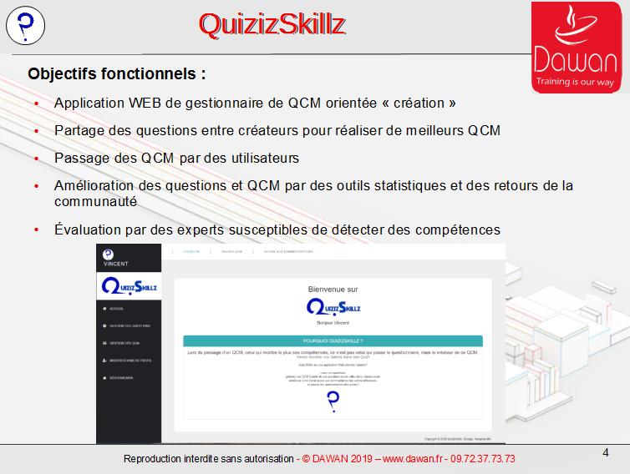 |  | 16 |  | creation qcm Methodologie
7 | 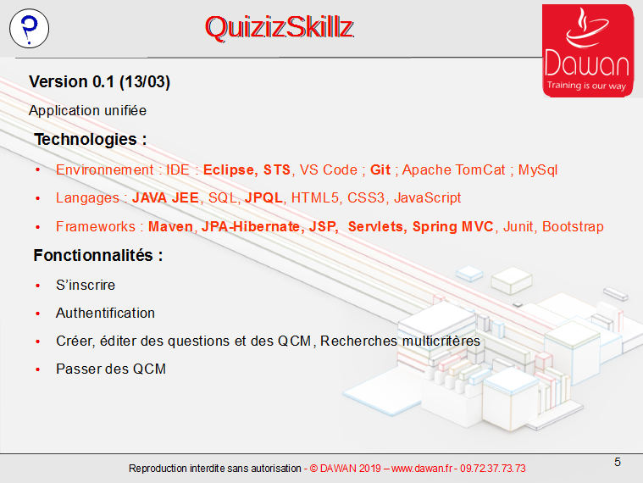 |  | 17 |  | attachement question donuts
8 | 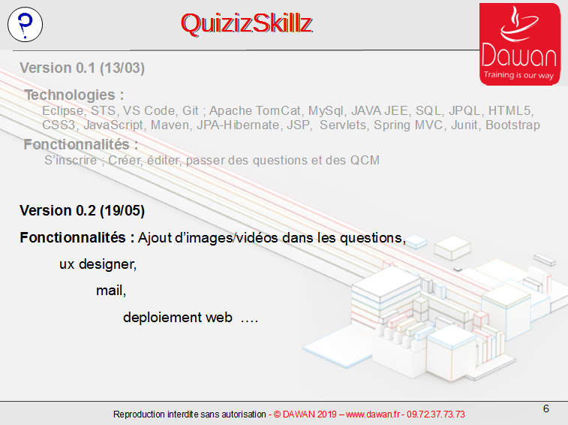 |  | 18 |  | attachement question QuizIz 38-36-39-32-35-34
9 | 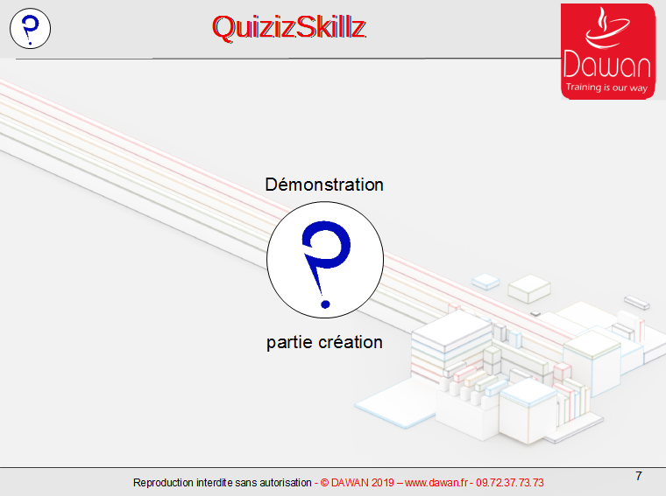 | page de connexion mono | 19 |  | qcm disponible
10 |  | inscription homer | 20 |  | passer qcm

21 |  | lancer le qcm | 31 |  | Q1 : agile
22 |  | question 1 | 32 |  | Q2 : trello et backlog
23 | 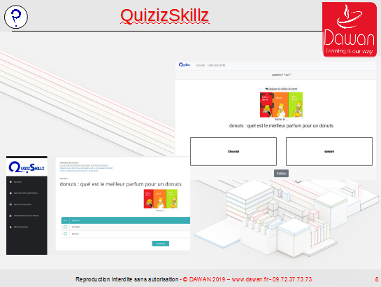 |  | 33 |  | Q3 : Sprints
24 | 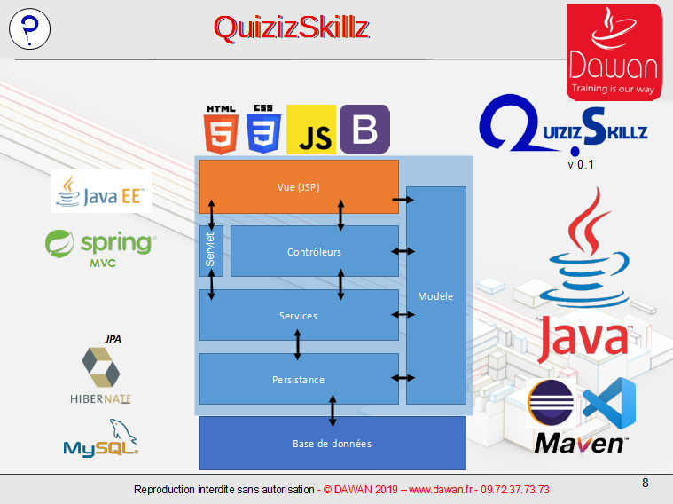 |  | 34 |  | Q4 : structure du code
25 | 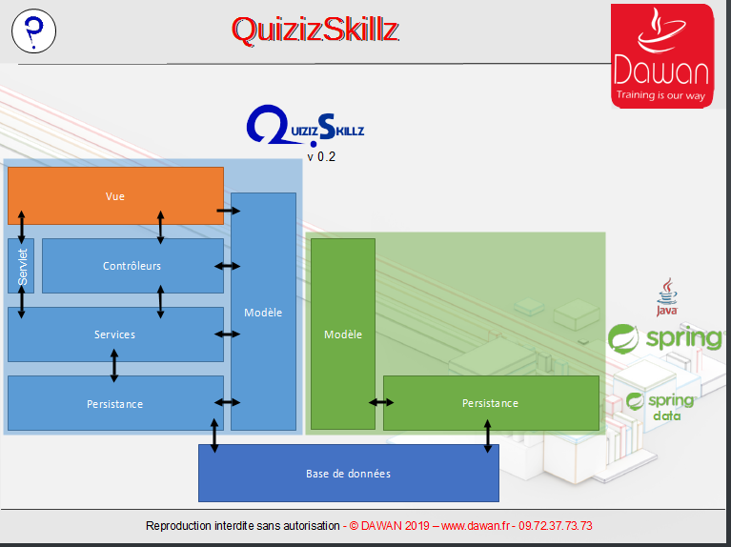 |  | 35 |  | Q5 : UML
26 | 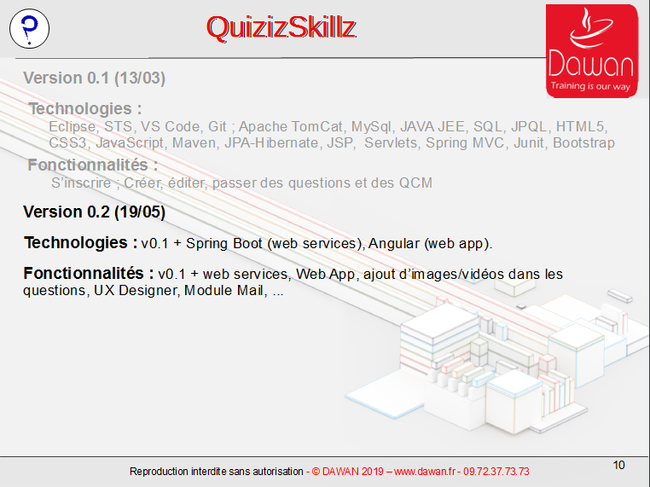 |  | 36 |  | Q6 : coronavirus et organisation
27 | 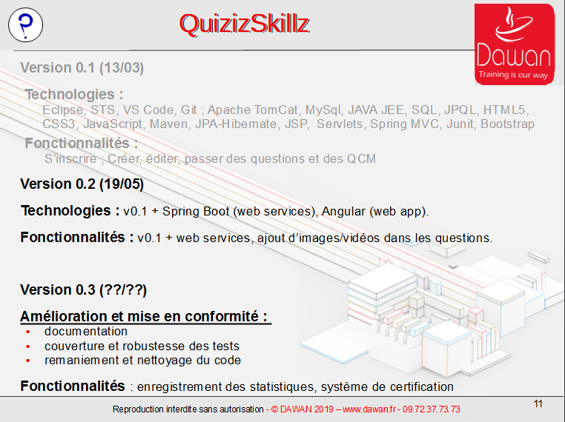 |  | 37 | 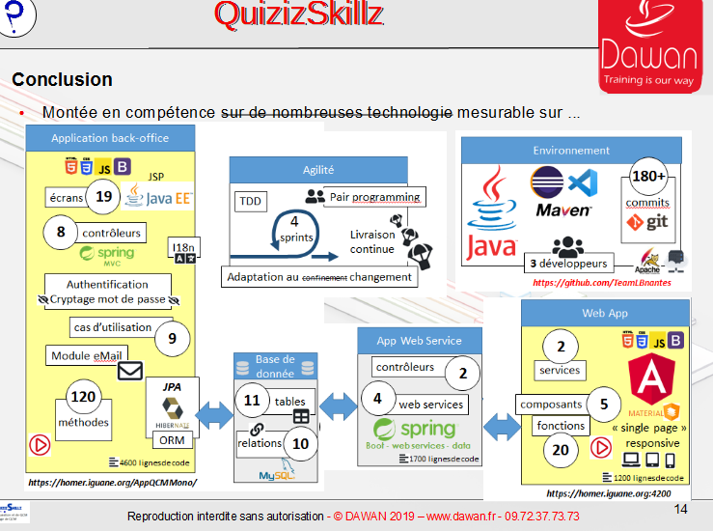
28 | 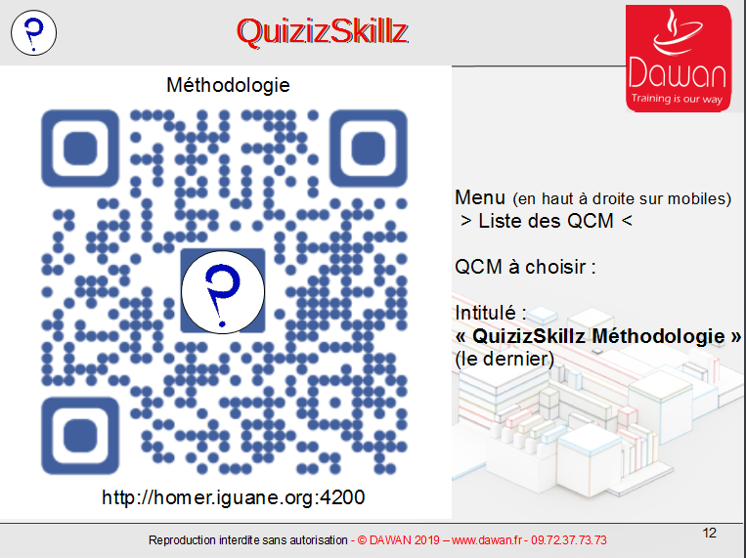 | passer le QCM que homer à créé en début de scéance | 38 | 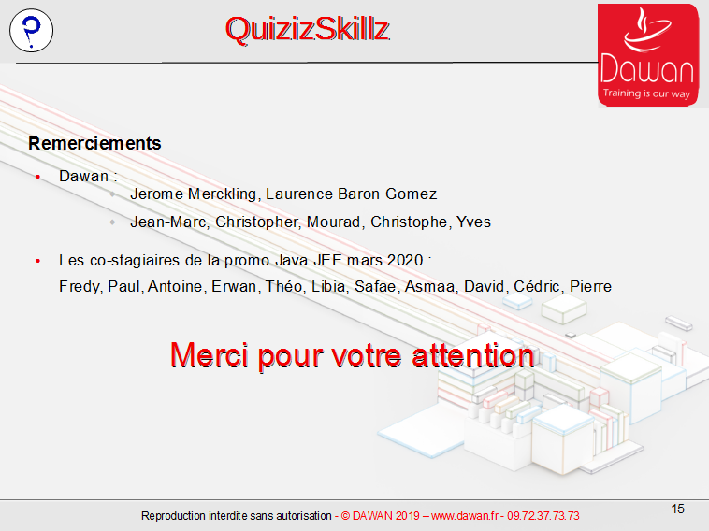
29 |  | recherche du qcm | 39
30 |  | Q0 : Donuts | 40

